关系图
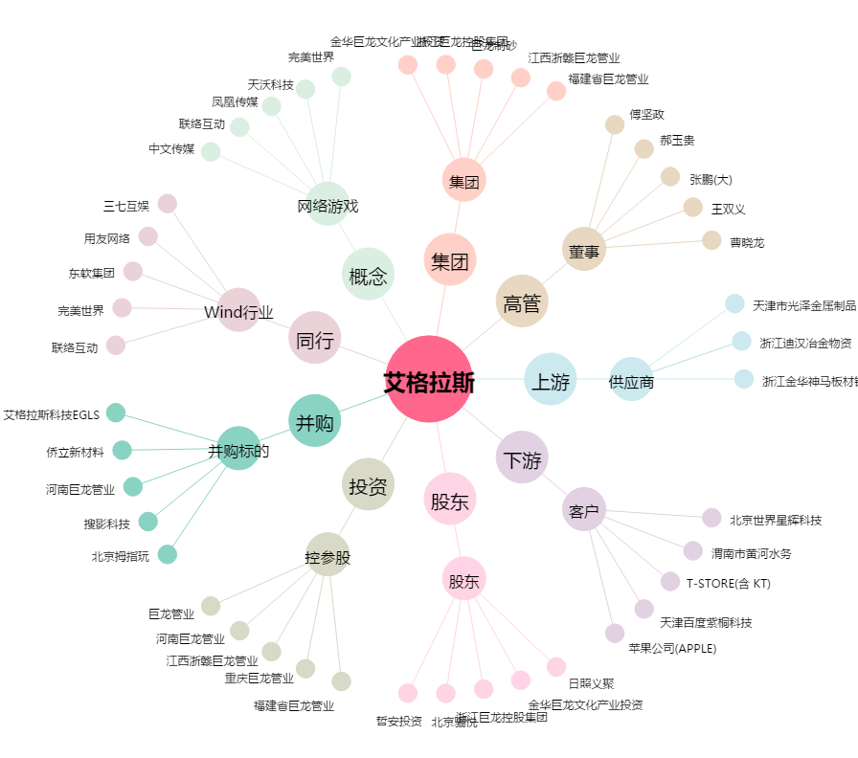
艾格拉斯[002619.SZ] - 关系概览图

